Расчет ДУ
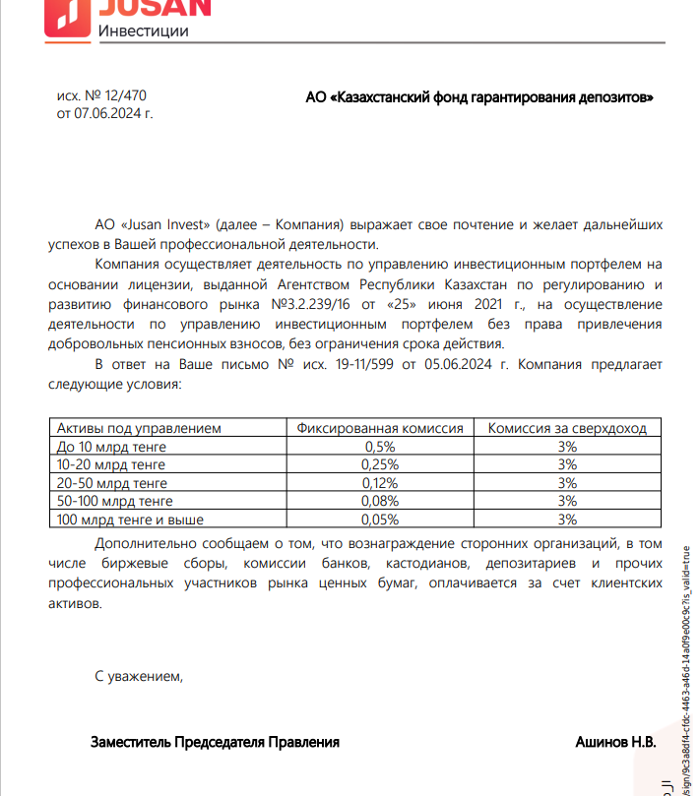
Средняя грязная | Сумма комиссий кроме ДУ | Месячная доля комиссии ДУ | Оплаченная комиссия ДУ за ноябрь | Фактическая комиссия за ноябрь (без корректировки) | Корректировка комиссии ДУ за ноябрь | Комиссия ДУ за декабрь | К оплате
34,126,283,132.7 | 1,164,060.31 | 3,412,628.31 | 3,307,213.75 | 3,307,210.90 | -2.85 | 3,412,170.64 | 3,412,167.79

